Instruction
Добавление новой строки в шаблон
1. Для примера рассмотрим добавление строки в шаблон для концептов. Например, мы хотели бы, чтобы у нас были не только русские названия для концептов, но и английские. Предположим, что у нас еще нет такого столбца на листах с иерархией осей. Тогда в таблицу «INF» мы добавляем новый столбец.
Добавление новой строки в иерархию оси
1. Для примера рассмотрим добавление строки в ось OperationKind. Например, мы хотим добавить новую операцию - перевод денег. Эта операция относится к денежным операциям, поэтому добавляем строку под концептом "Денежные операции с картой". Столбец "level0" - для топ концептов, уровень "level1" занимает концепт "Денежные операции с картой", значит, операцию "Перевод" записываем в столбец "level2".
2. Если добавленная операция имеет также связи с другими концептами помимо "Денежные операции с картой", то в столбцах "broader1", "broader2" записываем ID этих концептов. Столбец "Class" копируем.

2. Новый столбец назовем «label_en» и заполняем его.

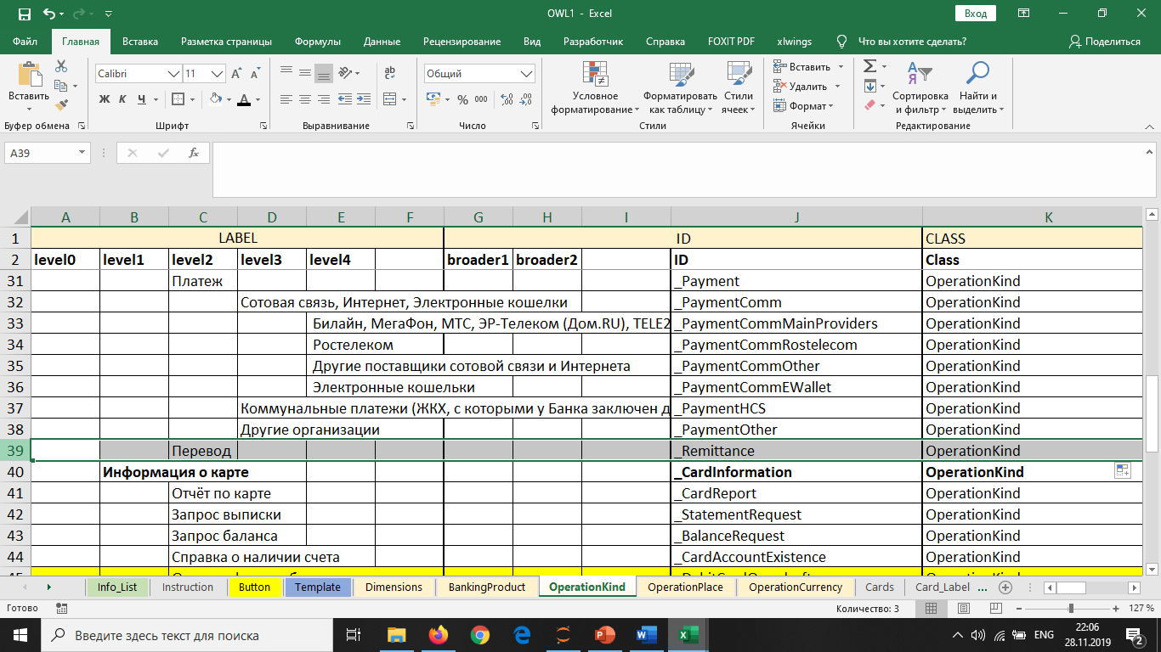

‎‎

3. Теперь переходим к шаблонам на листе «Template». В таблицу шаблона для Concept’ов добавляем новую строку.
4. В столбце «Тип данных» выбираем тип self.

3. Далее заполняем столбцы в таблице "INF". Если в каком-то столбце информации для этой операции нет, то оставляем ячейку пустой.

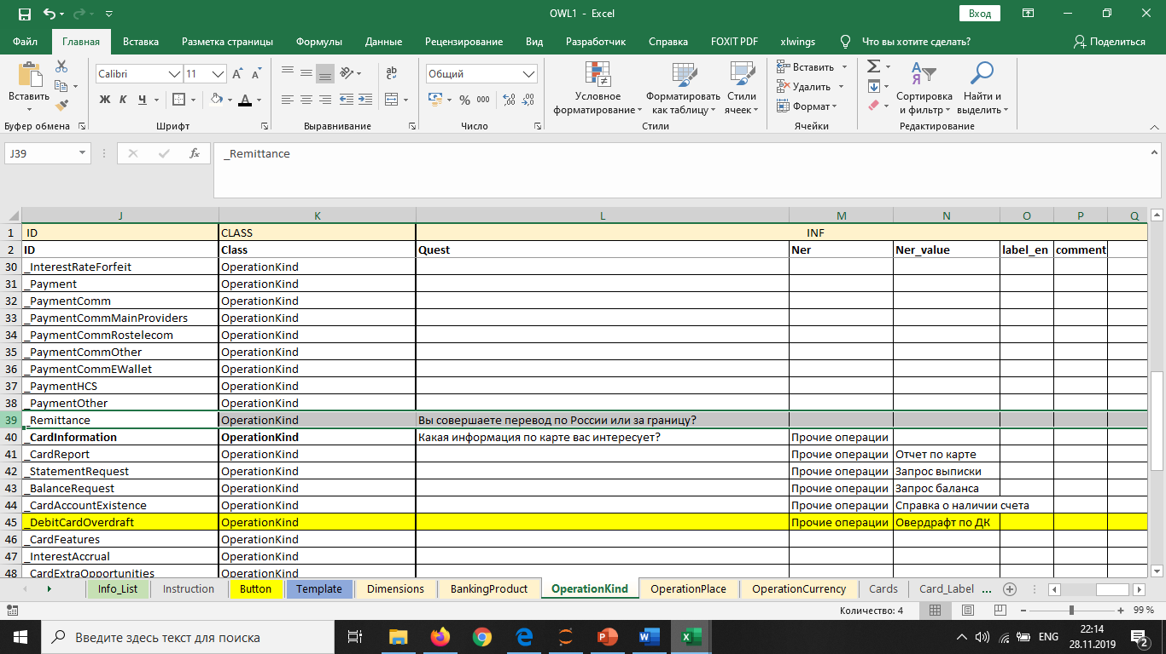

4. В правом столбце записываем код OWL и в фигурных скобках пишем название добавленного нами столбца.

